podział na subregiony

Podział Wielkopolski na subregiony wg przynależności powiatowych urzędów pracy do Oddziałów Wojewódzkiego Urzędu Pracyw Poznaniu
 | powrót do spisu tabel

Tab. 3.1
Tabela 3. Osoby bezrobotne w Wielkopolsce ogółem - kwiecień 2020 r. |  |  |  |  |  |  |  | Powrót do spisu tabel
3.1 Liczba, zmiany i płynność bezrobocia
L.p. | Powiaty | Liczba bezrobotnych w końcu miesiąca | % wzrost/spadek bezrobotnych |  | dane z miesiąca sprawozdawczego
 |  |  | w stosunku do marca 2020 r. | w stosunku do kwietnia 2019 r. | napływ | odpływ
 |  |  |  |  |  | ogółem | z powodu podjęcia pracy
1. | chodzieski | 1,536 | 4.7 | 23.4 | 142 | 73 | 17
2. | czarnkowsko -trzcianecki | 1,649 | 13.0 | 23.6 | 261 | 71 | 49
3. | gnieźnieński | 2,228 | 7.7 | 0.7 | 257 | 97 | 58
4. | gostyński | 1,747 | 5.9 | -0.2 | 184 | 86 | 64
5. | grodziski | 922 | 7.3 | 2.8 | 131 | 68 | 51
6. | jarociński | 1,309 | 8.8 | 24.9 | 207 | 101 | 48
7. | kaliski | 2,316 | 10.2 | 11.9 | 324 | 110 | 69
7a. | - powiat ziemski | 811 | 11.2 | 5.6 | 119 | 37 | 23
7b. | - m. Kalisz | 1,505 | 9.6 | 15.6 | 205 | 73 | 46
8. | kępiński | 644 | 17.1 | 5.6 | 124 | 30 | 24
9. | kolski | 1,390 | 4.5 | 5.8 | 183 | 123 | 64
10. | koniński | 6,216 | 2.1 | 3.4 | 389 | 263 | 188
10a. | - powiat ziemski | 4,055 | 2.3 | 5.4 | 267 | 175 | 131
10b. | - m. Konin | 2,161 | 1.6 | 0.0 | 122 | 88 | 57
11. | kościański | 938 | 3.4 | 13.3 | 119 | 88 | 55
12. | krotoszyński | 1,361 | 14.0 | 14.9 | 247 | 80 | 59
13. | leszczyński | 2,016 | 8.2 | 4.0 | 249 | 97 | 67
13a. | - powiat ziemski | 811 | 10.3 | 15.0 | 122 | 46 | 35
13b. | - m. Leszno | 1,205 | 6.7 | -2.3 | 127 | 51 | 32
14. | międzychodzki | 624 | 12.6 | 7.6 | 94 | 24 | 13
15. | nowotomyski | 868 | 12.7 | 23.6 | 158 | 60 | 36
16. | obornicki | 791 | 10.5 | 16.2 | 117 | 42 | 20
17. | ostrowski | 2,470 | 12.2 | 35.1 | 406 | 138 | 94
18. | ostrzeszowski | 1,088 | 9.8 | 1.4 | 163 | 66 | 57
19. | pilski | 2,696 | 9.1 | 11.4 | 403 | 177 | 71
20. | pleszewski | 1,249 | 10.5 | 49.9 | 167 | 48 | 32
21. | poznański | 7,649 | 12.9 | 6.1 | 1,211 | 339 | 240
21a. | - powiat ziemski | 2,838 | 15.2 | 5.5 | 486 | 112 | 76
21b. | - m. Poznań | 4,811 | 11.5 | 6.5 | 725 | 227 | 164
22. | rawicki | 1,072 | 4.4 | 2.0 | 104 | 59 | 28
23. | słupecki | 1,789 | 8.4 | 14.2 | 212 | 73 | 61
24. | szamotulski | 1,155 | 11.0 | -1.9 | 175 | 61 | 37
25. | średzki | 1,681 | 5.0 | 15.7 | 188 | 108 | 63
26. | śremski | 598 | 10.1 | 50.3 | 110 | 55 | 36
27. | turecki | 1,619 | 8.2 | 11.5 | 199 | 76 | 36
28. | wągrowiecki | 1,382 | 7.9 | 7.8 | 193 | 92 | 57
29. | wolsztyński | 580 | 13.3 | 23.1 | 96 | 28 | 23
30. | wrzesiński | 1,433 | 13.2 | 16.3 | 239 | 72 | 48
31. | złotowski | 1,900 | 4.1 | -1.3 | 230 | 155 | 72
Województwo |  | 54,916 | 8.5 | 10.3 | 7,282 | 2,960 | 1,837
Subregion kaliski |  | 10,437 | 11.4 | 20.7 | 1,638 | 573 | 383
Subregion koniński |  | 11,014 | 4.2 | 6.5 | 983 | 535 | 349
Subregion leszczyński |  | 6,353 | 6.6 | 5.2 | 752 | 358 | 237
Subregion pilski |  | 9,163 | 7.8 | 11.6 | 1,229 | 568 | 266
Subregion poznański |  | 17,949 | 10.8 | 8.5 | 2,680 | 926 | 602

liczba bezrobotnych w podregionach województwa wielkopolskiego w końcu lipca 2004r.
1 | 1

Tab. 4.1
Tabela 4. Bezrobotne kobiety w Wielkopolsce - kwiecień 2020 r. |  |  |  |  |  |  |  |  | Powrót do spisu tabel
4.1 Liczba, zmiany i płynność bezrobocia
L.p. | Powiaty | Liczba bezrobotnych kobiet w końcu miesiąca | % wzrost/spadek |  | % udział bezrobotnych kobiet w ogóle | dane z miesiąca sprawozdawczego
 |  |  | w stosunku do marca 2020 r. | w stosunku do kwietnia 2019 r. |  | napływ | odpływ
 |  |  |  |  |  |  | ogółem | z powodu podjęcia pracy
1. | chodzieski | 902 | 2.5 | 17.0 | 58.7 | 65 | 43 | 11
2. | czarnkowsko -trzcianecki | 861 | 10.8 | 9.8 | 52.2 | 116 | 32 | 20
3. | gnieźnieński | 1,284 | 7.4 | -3.7 | 57.6 | 140 | 51 | 32
4. | gostyński | 1,035 | 7.5 | -3.9 | 59.2 | 107 | 35 | 26
5. | grodziski | 542 | 7.1 | 0.7 | 58.8 | 71 | 35 | 26
6. | jarociński | 793 | 6.6 | 20.9 | 60.6 | 97 | 48 | 25
7. | kaliski | 1,283 | 8.5 | 13.0 | 55.4 | 169 | 69 | 44
7a. | - powiat ziemski | 475 | 8.7 | 6.5 | 58.6 | 63 | 25 | 16
7b. | - m. Kalisz | 808 | 8.3 | 17.3 | 53.7 | 106 | 44 | 28
8. | kępiński | 387 | 16.9 | 1.6 | 60.1 | 73 | 17 | 12
9. | kolski | 835 | 2.7 | 1.8 | 60.1 | 94 | 72 | 37
10. | koniński | 3,723 | 2.3 | -0.6 | 59.9 | 205 | 122 | 77
10a. | - powiat ziemski | 2,514 | 2.4 | 1.1 | 62.0 | 146 | 87 | 58
10b. | - m. Konin | 1,209 | 2.0 | -4.1 | 55.9 | 59 | 35 | 19
11. | kościański | 606 | 3.8 | 9.8 | 64.6 | 64 | 42 | 29
12. | krotoszyński | 797 | 14.0 | 9.0 | 58.6 | 136 | 38 | 30
13. | leszczyński | 1,169 | 6.1 | 1.9 | 58.0 | 119 | 52 | 34
13a. | - powiat ziemski | 480 | 7.4 | 11.1 | 59.2 | 58 | 25 | 20
13b. | - m. Leszno | 689 | 5.2 | -3.6 | 57.2 | 61 | 27 | 14
14. | międzychodzki | 401 | 9.0 | 1.3 | 64.3 | 44 | 11 | 8
15. | nowotomyski | 472 | 11.6 | 28.6 | 54.4 | 77 | 28 | 13
16. | obornicki | 458 | 6.8 | 3.6 | 57.9 | 55 | 26 | 11
17. | ostrowski | 1,327 | 10.3 | 23.4 | 53.7 | 204 | 80 | 56
18. | ostrzeszowski | 683 | 7.4 | -5.5 | 62.8 | 76 | 29 | 24
19. | pilski | 1,544 | 8.7 | 6.6 | 57.3 | 219 | 95 | 43
20. | pleszewski | 720 | 7.5 | 35.1 | 57.6 | 78 | 28 | 19
21. | poznański | 4,239 | 12.9 | 1.5 | 55.4 | 646 | 163 | 115
21a. | - powiat ziemski | 1,674 | 14.7 | -0.2 | 59.0 | 270 | 56 | 35
21b. | - m. Poznań | 2,565 | 11.7 | 2.6 | 53.3 | 376 | 107 | 80
22. | rawicki | 638 | 2.9 | 1.4 | 59.5 | 50 | 32 | 15
23. | słupecki | 1,071 | 7.2 | 9.7 | 59.9 | 117 | 45 | 39
24. | szamotulski | 722 | 9.1 | -6.7 | 62.5 | 87 | 27 | 18
25. | średzki | 1,024 | 3.0 | 16.0 | 60.9 | 84 | 54 | 31
26. | śremski | 366 | 10.2 | 39.2 | 61.2 | 59 | 25 | 21
27. | turecki | 979 | 6.6 | 2.5 | 60.5 | 104 | 43 | 21
28. | wągrowiecki | 829 | 7.0 | -0.7 | 60.0 | 100 | 46 | 32
29. | wolsztyński | 316 | 14.5 | 13.7 | 54.5 | 52 | 12 | 8
30. | wrzesiński | 856 | 11.9 | 6.5 | 59.7 | 125 | 34 | 24
31. | złotowski | 1,067 | 3.6 | -7.3 | 56.2 | 103 | 66 | 30
Województwo |  | 31,929 | 7.5 | 5.1 | 58.1 | 3,736 | 1,500 | 931
Subregion kaliski |  | 5,990 | 9.6 | 14.4 | 57.4 | 833 | 309 | 210
Subregion koniński |  | 6,608 | 3.7 | 1.7 | 60.0 | 520 | 282 | 174
Subregion leszczyński |  | 3,764 | 6.2 | 2.2 | 59.2 | 392 | 173 | 112
Subregion pilski |  | 5,203 | 6.6 | 4.3 | 56.8 | 603 | 282 | 136
Subregion poznański |  | 10,364 | 9.9 | 3.9 | 57.7 | 1,388 | 454 | 299

liczba bezrobotnych w podregionach województwa wielkopolskiego w końcu lipca 2004r.
1 | 1

Tab. 5.1
Tabela 5. Osoby bezrobotne zamieszkale na wsi w Wielkopolsce - kwiecień 2020 r. |  |  |  |  |  |  |  |  |  | Powrót do spisu tabel
5.1 Liczba, zmiany i płynność bezrobocia
L.p. | Powiaty | Liczba bezrobotnych zamieszkałych na wsi w końcu miesiąca | w tym: | % wzrost/spadek liczby bezrobotnych |  | % udział bezrobotnych zamieszkałych na wsi w ogóle | dane z miesiąca sprawozdawczego
 |  |  | kobiety | w stosunku do marca 2020 r. | w stosunku do kwietnia 2019 r. |  | napływ | odpływ
 |  |  |  |  |  |  |  | ogółem | z powodu podjęcia pracy
1. | chodzieski | 742 | 455 | 4.7 | 20.7 | 48.3 | 61 | 28 | 6
2. | czarnkowsko -trzcianecki | 866 | 439 | 13.9 | 20.6 | 52.5 | 136 | 30 | 20
3. | gnieźnieński | 791 | 458 | 8.4 | 5.0 | 35.5 | 98 | 37 | 20
4. | gostyński | 967 | 587 | 4.9 | -0.7 | 55.4 | 97 | 52 | 40
5. | grodziski | 589 | 353 | 8.1 | 3.3 | 63.9 | 83 | 39 | 28
6. | jarociński | 768 | 482 | 9.1 | 28.0 | 58.7 | 118 | 54 | 24
7. | kaliski | 735 | 427 | 11.5 | 3.8 | 31.7 | 110 | 34 | 22
7a. | - powiat ziemski | 735 | 427 | 11.5 | 3.8 | 90.6 | 110 | 34 | 22
7b. | - m. Kalisz | 0 | 0 | 0.0 | 0.0 | 0.0 | 0 | 0 | 0
8. | kępiński | 442 | 270 | 20.1 | 3.8 | 68.6 | 95 | 21 | 17
9. | kolski | 810 | 505 | 5.2 | 4.9 | 58.3 | 110 | 70 | 38
10. | koniński | 3,459 | 2,145 | 2.5 | 4.6 | 55.6 | 237 | 152 | 115
10a. | - powiat ziemski | 3,459 | 2,145 | 2.5 | 4.6 | 85.3 | 237 | 152 | 115
10b. | - m. Konin | 0 | 0 | 0.0 | 0.0 | 0.0 | 0 | 0 | 0
11. | kościański | 467 | 310 | 3.8 | 13.6 | 49.8 | 56 | 39 | 25
12. | krotoszyński | 462 | 270 | 17.6 | 14.4 | 33.9 | 97 | 28 | 20
13. | leszczyński | 758 | 448 | 10.2 | 14.5 | 37.6 | 113 | 43 | 34
13a. | - powiat ziemski | 758 | 448 | 10.2 | 14.5 | 93.5 | 113 | 43 | 34
13b. | - m. Leszno | 0 | 0 | 0.0 | 0.0 | 0.0 | 0 | 0 | 0
14. | międzychodzki | 362 | 228 | 13.5 | 11.4 | 58.0 | 59 | 16 | 9
15. | nowotomyski | 551 | 299 | 15.8 | 30.6 | 63.5 | 108 | 33 | 24
16. | obornicki | 402 | 221 | 11.4 | 18.9 | 50.8 | 61 | 20 | 8
17. | ostrowski | 1,094 | 624 | 10.7 | 31.6 | 44.3 | 165 | 59 | 43
18. | ostrzeszowski | 664 | 433 | 10.5 | -1.9 | 61.0 | 105 | 42 | 38
19. | pilski | 954 | 599 | 5.5 | 7.2 | 35.4 | 124 | 74 | 33
20. | pleszewski | 746 | 443 | 10.0 | 48.0 | 59.7 | 103 | 35 | 27
21. | poznański | 1,780 | 1,057 | 15.1 | 7.1 | 23.3 | 289 | 56 | 42
21a. | - powiat ziemski | 1,780 | 1,057 | 15.1 | 7.1 | 62.7 | 289 | 56 | 42
21b. | - m. Poznań | 0 | 0 | 0.0 | 0.0 | 0.0 | 0 | 0 | 0
22. | rawicki | 511 | 303 | 4.9 | 3.2 | 47.7 | 51 | 27 | 12
23. | słupecki | 1,288 | 775 | 7.7 | 11.4 | 72.0 | 153 | 61 | 51
24. | szamotulski | 582 | 373 | 9.6 | -6.7 | 50.4 | 83 | 32 | 25
25. | średzki | 1,010 | 636 | 4.4 | 16.5 | 60.1 | 105 | 62 | 36
26. | śremski | 235 | 158 | 4.9 | 16.9 | 39.3 | 36 | 25 | 17
27. | turecki | 983 | 596 | 9.2 | 15.9 | 60.7 | 128 | 45 | 27
28. | wągrowiecki | 735 | 444 | 5.8 | 3.4 | 53.2 | 83 | 43 | 28
29. | wolsztyński | 415 | 225 | 15.0 | 25.8 | 71.6 | 74 | 20 | 15
30. | wrzesiński | 666 | 422 | 12.5 | 10.1 | 46.5 | 111 | 37 | 22
31. | złotowski | 1,051 | 608 | 6.9 | 3.0 | 55.3 | 135 | 67 | 32
Województwo |  | 25,885 | 15,593 | 8.4 | 10.5 | 47.1 | 3,384 | 1,381 | 898
Subregion kaliski |  | 4,911 | 2,949 | 11.8 | 18.3 | 47.1 | 793 | 273 | 191
Subregion koniński |  | 6,540 | 4,021 | 4.8 | 7.5 | 59.4 | 628 | 328 | 231
Subregion leszczyński |  | 3,118 | 1,873 | 7.2 | 8.6 | 49.1 | 391 | 181 | 126
Subregion pilski |  | 4,348 | 2,545 | 7.3 | 10.0 | 47.5 | 539 | 242 | 119
Subregion poznański |  | 6,968 | 4,205 | 10.7 | 9.4 | 38.8 | 1,033 | 357 | 231

liczba bezrobotnych w podregionach województwa wielkopolskiego w końcu lipca 2004r.
0 | 0

Tab. 6.1
Tabela 6. Osoby bezrobotne do 30 roku życia w Wielkopolsce - kwiecień 2020 r. |  |  |  |  |  |  |  |  |  | Powrót do spisu tabel
6.1 Liczba, zmiany i płynność bezrobocia
L.p. | Powiaty | Liczba bezrobotnych do 30 roku życia w końcu miesiąca | w tym: | % wzrost/spadek liczby bezrobotnych |  | % udział bezrobotnych do 30 roku życia w ogóle | dane z miesiąca sprawozdawczego
 |  |  | kobiety | w stosunku do marca 2020 r. | w stosunku do kwietnia 2019 r. |  | napływ | odpływ
 |  |  |  |  |  |  |  | ogółem | z powodu podjęcia pracy
1. | chodzieski | 375 | 236 | 6.5 | 36.4 | 24.4 | 44 | 21 | 9
2. | czarnkowsko -trzcianecki | 480 | 290 | 15.9 | 28.7 | 29.1 | 92 | 25 | 20
3. | gnieźnieński | 574 | 366 | 7.9 | 17.9 | 25.8 | 91 | 44 | 39
4. | gostyński | 543 | 369 | 6.5 | 0.9 | 31.1 | 67 | 30 | 24
5. | grodziski | 308 | 190 | 12.0 | 4.8 | 33.4 | 64 | 29 | 21
6. | jarociński | 447 | 298 | 9.3 | 27.4 | 34.1 | 69 | 30 | 15
7. | kaliski | 637 | 404 | 17.7 | 23.4 | 27.5 | 139 | 40 | 31
7a. | - powiat ziemski | 280 | 180 | 21.7 | 17.6 | 34.5 | 67 | 16 | 13
7b. | - m. Kalisz | 357 | 224 | 14.8 | 28.4 | 23.7 | 72 | 24 | 18
8. | kępiński | 189 | 135 | 13.9 | 6.2 | 29.3 | 41 | 16 | 13
9. | kolski | 464 | 295 | 5.2 | 4.5 | 33.4 | 76 | 51 | 30
10. | koniński | 1,920 | 1,257 | 4.1 | 10.7 | 30.9 | 196 | 104 | 84
10a. | - powiat ziemski | 1,411 | 919 | 3.7 | 11.3 | 34.8 | 138 | 74 | 61
10b. | - m. Konin | 509 | 338 | 5.2 | 9.2 | 23.6 | 58 | 30 | 23
11. | kościański | 284 | 198 | 6.0 | 27.9 | 30.3 | 52 | 34 | 22
12. | krotoszyński | 391 | 235 | 17.1 | 22.6 | 28.7 | 80 | 21 | 18
13. | leszczyński | 566 | 360 | 9.9 | 10.1 | 28.1 | 96 | 40 | 31
13a. | - powiat ziemski | 267 | 171 | 14.1 | 17.1 | 32.9 | 58 | 23 | 18
13b. | - m. Leszno | 299 | 189 | 6.4 | 4.5 | 24.8 | 38 | 17 | 13
14. | międzychodzki | 213 | 142 | 12.7 | 10.4 | 34.1 | 38 | 13 | 8
15. | nowotomyski | 262 | 165 | 19.6 | 42.4 | 30.2 | 64 | 19 | 15
16. | obornicki | 238 | 160 | 8.2 | 23.3 | 30.1 | 37 | 17 | 6
17. | ostrowski | 725 | 427 | 19.0 | 42.4 | 29.4 | 160 | 41 | 34
18. | ostrzeszowski | 358 | 258 | 13.7 | 8.8 | 32.9 | 69 | 24 | 20
19. | pilski | 737 | 510 | 12.0 | 19.3 | 27.3 | 150 | 68 | 29
20. | pleszewski | 447 | 266 | 12.6 | 64.3 | 35.8 | 72 | 16 | 11
21. | poznański | 1,832 | 1,121 | 21.2 | 28.0 | 24.0 | 435 | 92 | 70
21a. | - powiat ziemski | 702 | 453 | 23.6 | 23.2 | 24.7 | 172 | 30 | 21
21b. | - m. Poznań | 1,130 | 668 | 19.7 | 31.2 | 23.5 | 263 | 62 | 49
22. | rawicki | 385 | 247 | -1.0 | 17.0 | 35.9 | 34 | 31 | 17
23. | słupecki | 621 | 390 | 9.5 | 24.2 | 34.7 | 85 | 30 | 25
24. | szamotulski | 317 | 232 | 11.6 | -7.0 | 27.4 | 55 | 19 | 9
25. | średzki | 474 | 333 | 3.7 | 14.8 | 28.2 | 59 | 36 | 19
26. | śremski | 191 | 127 | 11.0 | 83.7 | 31.9 | 35 | 16 | 16
27. | turecki | 481 | 308 | 12.9 | 25.6 | 29.7 | 83 | 25 | 14
28. | wągrowiecki | 414 | 283 | 6.4 | -0.7 | 30.0 | 62 | 37 | 23
29. | wolsztyński | 189 | 109 | 13.2 | 38.0 | 32.6 | 36 | 12 | 10
30. | wrzesiński | 437 | 282 | 21.1 | 21.7 | 30.5 | 107 | 26 | 17
31. | złotowski | 541 | 344 | 6.7 | 1.9 | 28.5 | 82 | 43 | 29
Województwo |  | 16,040 | 10,337 | 11.1 | 18.9 | 29.2 | 2,770 | 1,050 | 729
Subregion kaliski |  | 3,194 | 2,023 | 15.3 | 29.1 | 30.6 | 630 | 188 | 142
Subregion koniński |  | 3,486 | 2,250 | 6.3 | 13.9 | 31.7 | 440 | 210 | 153
Subregion leszczyński |  | 1,967 | 1,283 | 6.4 | 13.0 | 31.0 | 285 | 147 | 104
Subregion pilski |  | 2,547 | 1,663 | 9.8 | 15.0 | 27.8 | 430 | 194 | 110
Subregion poznański |  | 4,846 | 3,118 | 14.8 | 21.2 | 27.0 | 985 | 311 | 220

liczba bezrobotnych w podregionach województwa wielkopolskiego w końcu lipca 2004r.
0 | 0

Tab.7.1
Tabela 7. Osoby bezrobotne powyżej 50 roku życia w Wielkopolsce - kwiecień 2020 r. |  |  |  |  |  |  |  |  |  | Powrót do spisu tabel
7.1 Liczba, zmiany i płynność bezrobocia
L.p. | Powiaty | Liczba bezrobotnych powyżej 50 roku życia w końcu miesiąca | w tym: | % wzrost/spadek liczby bezrobotnych |  | % udział bezrobotnych powyżej 50 roku życia w ogóle | dane z miesiąca sprawozdawczego
 |  |  | kobiety | w stosunku do marca 2020 r. | w stosunku do kwietnia 2019 r. |  | napływ | odpływ
 |  |  |  |  |  |  |  | ogółem | z powodu podjęcia pracy
1. | chodzieski | 441 | 203 | 1.4 | 22.2 | 28.7 | 29 | 23 | 4
2. | czarnkowsko -trzcianecki | 460 | 152 | 12.2 | 17.6 | 27.9 | 65 | 15 | 5
3. | gnieźnieński | 637 | 276 | 5.8 | -8.1 | 28.6 | 60 | 25 | 8
4. | gostyński | 427 | 157 | 2.9 | 3.6 | 24.4 | 33 | 21 | 10
5. | grodziski | 223 | 92 | 1.4 | -0.4 | 24.2 | 21 | 18 | 12
6. | jarociński | 299 | 119 | 5.3 | 11.2 | 22.8 | 42 | 27 | 9
7. | kaliski | 597 | 239 | 4.2 | -0.2 | 25.8 | 46 | 22 | 11
7a. | - powiat ziemski | 171 | 66 | 3.6 | -11.4 | 21.1 | 14 | 8 | 4
7b. | - m. Kalisz | 426 | 173 | 4.4 | 5.2 | 28.3 | 32 | 14 | 7
8. | kępiński | 185 | 70 | 8.2 | 5.7 | 28.7 | 19 | 5 | 4
9. | kolski | 318 | 131 | 3.2 | 3.6 | 22.9 | 36 | 26 | 13
10. | koniński | 1,267 | 550 | 0.6 | 2.7 | 20.4 | 59 | 51 | 25
10a. | - powiat ziemski | 748 | 338 | 0.5 | 2.7 | 18.4 | 38 | 34 | 17
10b. | - m. Konin | 519 | 212 | 0.8 | 2.6 | 24.0 | 21 | 17 | 8
11. | kościański | 216 | 101 | 1.9 | -1.4 | 23.0 | 27 | 23 | 9
12. | krotoszyński | 359 | 159 | 13.6 | 22.9 | 26.4 | 66 | 23 | 12
13. | leszczyński | 490 | 204 | 5.6 | -1.0 | 24.3 | 47 | 21 | 10
13a. | - powiat ziemski | 174 | 63 | 4.8 | 6.7 | 21.5 | 17 | 9 | 5
13b. | - m. Leszno | 316 | 141 | 6.0 | -4.8 | 26.2 | 30 | 12 | 5
14. | międzychodzki | 134 | 62 | 15.5 | 19.6 | 21.5 | 21 | 3 | 1
15. | nowotomyski | 197 | 79 | 10.1 | 1.5 | 22.7 | 31 | 13 | 4
16. | obornicki | 188 | 67 | 8.7 | 13.3 | 23.8 | 25 | 10 | 5
17. | ostrowski | 565 | 223 | 6.2 | 15.1 | 22.9 | 64 | 31 | 17
18. | ostrzeszowski | 248 | 101 | 1.6 | 2.9 | 22.8 | 27 | 23 | 18
19. | pilski | 717 | 274 | 7.3 | 5.8 | 26.6 | 84 | 35 | 8
20. | pleszewski | 226 | 90 | 5.6 | 33.7 | 18.1 | 26 | 14 | 8
21. | poznański | 1,965 | 755 | 4.6 | -7.6 | 25.7 | 174 | 87 | 51
21a. | - powiat ziemski | 698 | 278 | 6.4 | -10.3 | 24.6 | 71 | 29 | 14
21b. | - m. Poznań | 1,267 | 477 | 3.7 | -6.1 | 26.3 | 103 | 58 | 37
22. | rawicki | 223 | 84 | 8.8 | -16.2 | 20.8 | 24 | 6 | 1
23. | słupecki | 340 | 132 | 3.7 | 6.3 | 19.0 | 27 | 15 | 10
24. | szamotulski | 270 | 117 | 6.3 | -5.9 | 23.4 | 37 | 21 | 11
25. | średzki | 400 | 166 | 1.3 | 13.0 | 23.8 | 32 | 27 | 12
26. | śremski | 132 | 56 | 2.3 | 17.9 | 22.1 | 21 | 18 | 5
27. | turecki | 351 | 160 | 1.2 | -6.9 | 21.7 | 32 | 28 | 10
28. | wągrowiecki | 312 | 121 | 10.6 | 8.0 | 22.6 | 48 | 18 | 9
29. | wolsztyński | 161 | 63 | 8.8 | -1.2 | 27.8 | 17 | 4 | 2
30. | wrzesiński | 338 | 138 | 7.0 | 5.3 | 23.6 | 43 | 21 | 11
31. | złotowski | 497 | 170 | -0.8 | -6.6 | 26.2 | 55 | 59 | 18
Województwo |  | 13,183 | 5,311 | 4.8 | 2.4 | 24.0 | 1,338 | 733 | 333
Subregion kaliski |  | 2,479 | 1,001 | 6.2 | 10.9 | 23.8 | 290 | 145 | 79
Subregion koniński |  | 2,276 | 973 | 1.5 | 1.7 | 20.7 | 154 | 120 | 58
Subregion leszczyński |  | 1,517 | 609 | 5.1 | -2.4 | 23.9 | 148 | 75 | 32
Subregion pilski |  | 2,427 | 920 | 5.7 | 7.8 | 26.5 | 281 | 150 | 44
Subregion poznański |  | 4,484 | 1,808 | 5.2 | -2.3 | 25.0 | 465 | 243 | 120

liczba bezrobotnych w podregionach województwa wielkopolskiego w końcu lipca 2004r.
0 | 0

Tab. 8.1
Tabela 8. Osoby długotrwale bezrobotne w Wielkopolsce - kwiecień 2020 r. |  |  |  |  |  |  |  |  |  | Powrót do spisu tabel
8.1 Liczba, zmiany i płynność bezrobocia
L.p. | Powiaty | Liczba długotrwale bezrobotnych w końcu miesiąca | w tym: | % wzrost/spadek liczby bezrobotnych |  | % udział długotrwale bezrobotnych w ogóle | dane z miesiąca sprawozdawczego
 |  |  | kobiety | w stosunku do marca 2020 r. | w stosunku do kwietnia 2019 r. |  | napływ | odpływ
 |  |  |  |  |  |  |  | ogółem | z powodu podjęcia pracy
1. | chodzieski | 682 | 467 | 4.1 | 10.9 | 44.4 | 47 | 20 | 2
2. | czarnkowsko -trzcianecki | 444 | 273 | 9.4 | 3.7 | 26.9 | 48 | 10 | 7
3. | gnieźnieński | 732 | 468 | 4.6 | -22.5 | 32.9 | 49 | 17 | 4
4. | gostyński | 782 | 531 | 2.4 | -7.1 | 44.8 | 37 | 19 | 11
5. | grodziski | 324 | 223 | 1.9 | -4.4 | 35.1 | 17 | 11 | 4
6. | jarociński | 386 | 275 | 4.9 | 5.5 | 29.5 | 29 | 11 | 3
7. | kaliski | 830 | 502 | 5.3 | 5.6 | 35.8 | 59 | 17 | 6
7a. | - powiat ziemski | 291 | 196 | 1.0 | -4.3 | 35.9 | 13 | 10 | 3
7b. | - m. Kalisz | 539 | 306 | 7.8 | 11.8 | 35.8 | 46 | 7 | 3
8. | kępiński | 245 | 151 | 6.5 | -13.1 | 38.0 | 18 | 3 | 2
9. | kolski | 357 | 258 | 1.4 | -17.0 | 25.7 | 27 | 22 | 8
10. | koniński | 3,010 | 2,028 | 3.0 | -3.2 | 48.4 | 143 | 56 | 30
10a. | - powiat ziemski | 1,935 | 1,361 | 3.4 | -0.1 | 47.7 | 102 | 38 | 23
10b. | - m. Konin | 1,075 | 667 | 2.2 | -8.4 | 49.7 | 41 | 18 | 7
11. | kościański | 329 | 246 | 1.5 | -3.2 | 35.1 | 26 | 21 | 5
12. | krotoszyński | 467 | 317 | 1.3 | -0.8 | 34.3 | 25 | 19 | 7
13. | leszczyński | 732 | 491 | 2.8 | -11.1 | 36.3 | 40 | 20 | 10
13a. | - powiat ziemski | 272 | 189 | 2.3 | 4.2 | 33.5 | 17 | 11 | 7
13b. | - m. Leszno | 460 | 302 | 3.1 | -18.1 | 38.2 | 23 | 9 | 3
14. | międzychodzki | 205 | 170 | 7.3 | -9.3 | 32.9 | 15 | 1 | 0
15. | nowotomyski | 221 | 125 | 3.3 | 18.2 | 25.5 | 15 | 8 | 2
16. | obornicki | 211 | 154 | 4.5 | -3.7 | 26.7 | 15 | 6 | 1
17. | ostrowski | 605 | 355 | 5.8 | 11.4 | 24.5 | 52 | 19 | 6
18. | ostrzeszowski | 447 | 335 | 4.2 | -8.4 | 41.1 | 24 | 6 | 4
19. | pilski | 814 | 522 | 3.4 | -12.2 | 30.2 | 61 | 34 | 7
20. | pleszewski | 403 | 291 | 5.2 | 42.4 | 32.3 | 26 | 6 | 2
21. | poznański | 2,147 | 1,267 | 3.8 | -22.6 | 28.1 | 130 | 52 | 26
21a. | - powiat ziemski | 764 | 481 | 3.5 | -28.1 | 26.9 | 46 | 20 | 6
21b. | - m. Poznań | 1,383 | 786 | 3.9 | -19.3 | 28.7 | 84 | 32 | 20
22. | rawicki | 373 | 261 | 5.1 | -12.2 | 34.8 | 28 | 10 | 2
23. | słupecki | 799 | 566 | 5.0 | 3.0 | 44.7 | 51 | 13 | 7
24. | szamotulski | 403 | 299 | 2.3 | -12.6 | 34.9 | 23 | 14 | 3
25. | średzki | 686 | 485 | 3.2 | 11.2 | 40.8 | 39 | 18 | 11
26. | śremski | 135 | 93 | 2.3 | 6.3 | 22.6 | 7 | 4 | 0
27. | turecki | 525 | 386 | 4.0 | -10.1 | 32.4 | 39 | 19 | 2
28. | wągrowiecki | 473 | 347 | 3.1 | -4.3 | 34.2 | 33 | 19 | 8
29. | wolsztyński | 161 | 93 | 6.6 | 25.8 | 27.8 | 12 | 2 | 1
30. | wrzesiński | 463 | 322 | 3.8 | 5.5 | 32.3 | 26 | 9 | 2
31. | złotowski | 798 | 538 | 0.5 | -15.0 | 42.0 | 55 | 51 | 10
Województwo |  | 19,189 | 12,839 | 3.7 | -6.0 | 34.9 | 1,216 | 537 | 193
Subregion kaliski |  | 3,383 | 2,226 | 4.7 | 5.1 | 32.4 | 233 | 81 | 30
Subregion koniński |  | 4,691 | 3,238 | 3.3 | -4.3 | 42.6 | 260 | 110 | 47
Subregion leszczyński |  | 2,377 | 1,622 | 3.1 | -7.1 | 37.4 | 143 | 72 | 29
Subregion pilski |  | 3,211 | 2,147 | 3.5 | -5.6 | 35.0 | 244 | 134 | 34
Subregion poznański |  | 5,527 | 3,606 | 3.7 | -12.8 | 30.8 | 336 | 140 | 53

liczba bezrobotnych w podregionach województwa wielkopolskiego w końcu lipca 2004r.
0 | 0

Tab. 9
Tabela 9. Pozostałe osoby bezrobotne będące w szczególnej sytuacji na rynku pracy - kwiecień 2020 r. |  |  |  |  |  |  |  |  |  |  |  |  |  | Powrót do spisu tabel
L.p. | Powiaty | Korzystający ze świadczeń pomocy społecznej |  |  | Niepełnosprawni |  |  | Posiadający co najmniej jedno dziecko do 6 roku życia |  |  | Posiadający co najmniej jedno dziecko niepełnosprawne do 18 roku życia
 |  | Bezrobotni ogółem | w tym: | % udział bezrobotnych korzystających ze świadczeń pomocy społecznej ogółem w całej populacji bezrobotnych | Bezrobotni ogółem | w tym: | % udział bezrobotnych niepełnosprawnych ogółem w całej populacji bezrobotnych | Bezrobotni ogółem | w tym: | % udział bezrobotnychposiadających co najmniej jedno dziecko do 6 roku życia ogółem w całej populacji bezrobotnych | Bezrobotni ogółem | w tym: | % udział bezrobotnych posiadający co najmniej jedno dziecko niepełnosprawne do 18 roku życia ogółem w całej populacji bezrobotnych
 |  |  | kobiety |  |  | kobiety |  |  | kobiety |  |  | kobiety

1. | chodzieski | 0 | 0 | 0.0 | 92 | 53 | 6.0 | 330 | 290 | 21.5 | 1 | 1 | 0.1
2. | czarnkowsko -trzcianecki | 127 | 57 | 7.7 | 110 | 51 | 6.7 | 358 | 278 | 21.7 | 4 | 3 | 0.2
3. | gnieźnieński | 0 | 0 | 0.0 | 172 | 94 | 7.7 | 507 | 405 | 22.8 | 1 | 1 | 0.0
4. | gostyński | 0 | 0 | 0.0 | 111 | 57 | 6.4 | 329 | 296 | 18.8 | 12 | 9 | 0.7
5. | grodziski | 11 | 7 | 1.2 | 81 | 51 | 8.8 | 249 | 213 | 27.0 | 4 | 3 | 0.4
6. | jarociński | 0 | 0 | 0.0 | 92 | 43 | 7.0 | 317 | 268 | 24.2 | 4 | 4 | 0.3
7. | kaliski | 210 | 124 | 9.1 | 242 | 99 | 10.4 | 533 | 444 | 23.0 | 17 | 10 | 0.7
7a. | - powiat ziemski | 45 | 26 | 5.5 | 76 | 30 | 9.4 | 212 | 181 | 26.1 | 5 | 2 | 0.6
7b. | - m. Kalisz | 165 | 98 | 11.0 | 166 | 69 | 11.0 | 321 | 263 | 21.3 | 12 | 8 | 0.8
8. | kępiński | 7 | 7 | 1.1 | 48 | 22 | 7.5 | 132 | 123 | 20.5 | 0 | 0 | 0.0
9. | kolski | 0 | 0 | 0.0 | 108 | 54 | 7.8 | 240 | 222 | 17.3 | 0 | 0 | 0.0
10. | koniński | 0 | 0 | 0.0 | 390 | 222 | 6.3 | 1,329 | 1,160 | 21.4 | 6 | 6 | 0.1
10a. | - powiat ziemski | 0 | 0 | 0.0 | 187 | 120 | 4.6 | 913 | 797 | 22.5 | 2 | 2 | 0.0
10b. | - m. Konin | 0 | 0 | 0.0 | 203 | 102 | 9.4 | 416 | 363 | 19.3 | 4 | 4 | 0.2
11. | kościański | 16 | 11 | 1.7 | 113 | 61 | 12.0 | 228 | 204 | 24.3 | 4 | 3 | 0.4
12. | krotoszyński | 0 | 0 | 0.0 | 111 | 41 | 8.2 | 287 | 250 | 21.1 | 4 | 4 | 0.3
13. | leszczyński | 131 | 99 | 6.5 | 158 | 76 | 7.8 | 508 | 429 | 25.2 | 5 | 4 | 0.2
13a. | - powiat ziemski | 22 | 18 | 2.7 | 56 | 26 | 6.9 | 219 | 188 | 27.0 | 1 | 1 | 0.1
13b. | - m. Leszno | 109 | 81 | 9.0 | 102 | 50 | 8.5 | 289 | 241 | 24.0 | 4 | 3 | 0.3
14. | międzychodzki | 55 | 51 | 8.8 | 52 | 25 | 8.3 | 162 | 153 | 26.0 | 1 | 1 | 0.2
15. | nowotomyski | 15 | 8 | 1.7 | 56 | 28 | 6.5 | 187 | 163 | 21.5 | 0 | 0 | 0.0
16. | obornicki | 0 | 0 | 0.0 | 65 | 35 | 8.2 | 215 | 179 | 27.2 | 4 | 3 | 0.5
17. | ostrowski | 46 | 33 | 1.9 | 251 | 142 | 10.2 | 511 | 416 | 20.7 | 1 | 0 | 0.0
18. | ostrzeszowski | 42 | 25 | 3.9 | 55 | 31 | 5.1 | 284 | 246 | 26.1 | 0 | 0 | 0.0
19. | pilski | 31 | 20 | 1.1 | 231 | 106 | 8.6 | 513 | 475 | 19.0 | 8 | 7 | 0.3
20. | pleszewski | 0 | 0 | 0.0 | 87 | 48 | 7.0 | 176 | 153 | 14.1 | 10 | 8 | 0.8
21. | poznański | 179 | 114 | 2.3 | 463 | 205 | 6.1 | 968 | 856 | 12.7 | 2 | 2 | 0.0
21a. | - powiat ziemski | 58 | 37 | 2.0 | 146 | 68 | 5.1 | 411 | 367 | 14.5 | 2 | 2 | 0.1
21b. | - m. Poznań | 121 | 77 | 2.5 | 317 | 137 | 6.6 | 557 | 489 | 11.6 | 0 | 0 | 0.0
22. | rawicki | 1 | 1 | 0.1 | 105 | 59 | 9.8 | 267 | 236 | 24.9 | 5 | 3 | 0.5
23. | słupecki | 27 | 14 | 1.5 | 124 | 71 | 6.9 | 257 | 231 | 14.4 | 3 | 3 | 0.2
24. | szamotulski | 46 | 33 | 4.0 | 103 | 60 | 8.9 | 283 | 260 | 24.5 | 5 | 5 | 0.4
25. | średzki | 0 | 0 | 0.0 | 85 | 43 | 5.1 | 358 | 327 | 21.3 | 3 | 3 | 0.2
26. | śremski | 28 | 26 | 4.7 | 84 | 41 | 14.0 | 146 | 129 | 24.4 | 4 | 3 | 0.7
27. | turecki | 100 | 72 | 6.2 | 134 | 60 | 8.3 | 364 | 326 | 22.5 | 2 | 2 | 0.1
28. | wągrowiecki | 30 | 23 | 2.2 | 85 | 39 | 6.2 | 323 | 284 | 23.4 | 0 | 0 | 0.0
29. | wolsztyński | 65 | 34 | 11.2 | 87 | 52 | 15.0 | 118 | 103 | 20.3 | 2 | 1 | 0.3
30. | wrzesiński | 0 | 0 | 0.0 | 141 | 73 | 9.8 | 190 | 178 | 13.3 | 0 | 0 | 0.0
31. | złotowski | 32 | 16 | 1.7 | 121 | 52 | 6.4 | 441 | 382 | 23.2 | 2 | 1 | 0.1
Województwo |  | 1,199 | 775 | 2.2 | 4,157 | 2,094 | 7.6 | 11,110 | 9,679 | 20.2 | 114 | 90 | 0.2
Subregion kaliski |  | 305 | 189 | 2.9 | 886 | 426 | 8.5 | 2,240 | 1,900 | 21.5 | 36 | 26 | 0.3
Subregion koniński |  | 127 | 86 | 1.2 | 756 | 407 | 6.9 | 2,190 | 1,939 | 19.9 | 11 | 11 | 0.1
Subregion leszczyński |  | 213 | 145 | 3.4 | 574 | 305 | 9.0 | 1,450 | 1,268 | 22.8 | 28 | 20 | 0.4
Subregion pilski |  | 220 | 116 | 2.4 | 639 | 301 | 7.0 | 1,965 | 1,709 | 21.4 | 15 | 12 | 0.2
Subregion poznański |  | 334 | 239 | 1.9 | 1,302 | 655 | 7.3 | 3,265 | 2,863 | 18.2 | 24 | 21 | 0.1

liczba bezrobotnych w podregionach województwa wielkopolskiego w końcu lipca 2004r.
0 | 0

M1
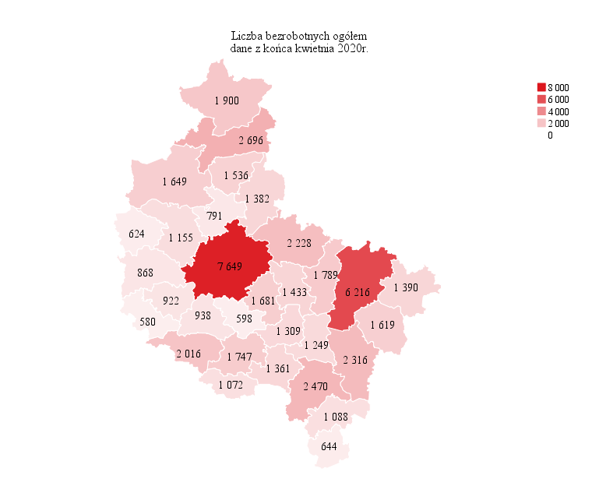
Powrót do spisu tabel

M2

Powrót do spisu tabel

M3
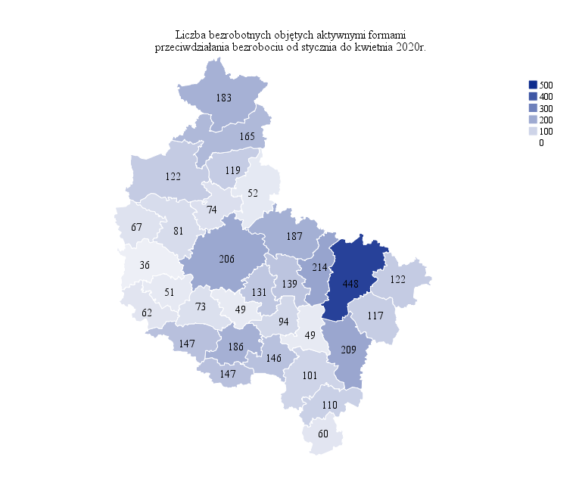
Powrót do spisu tabel

M4
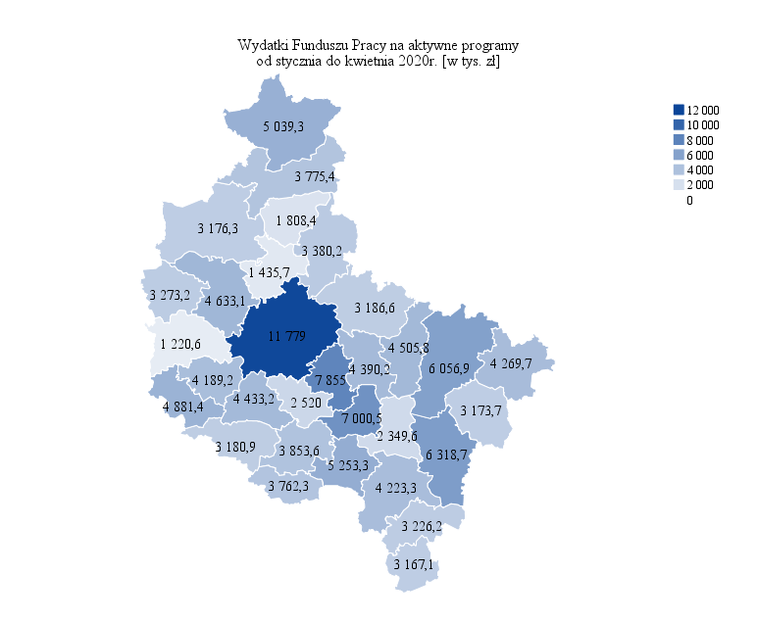
Powrót do spisu tabel

M5

Powrót do spisu tabel

M6
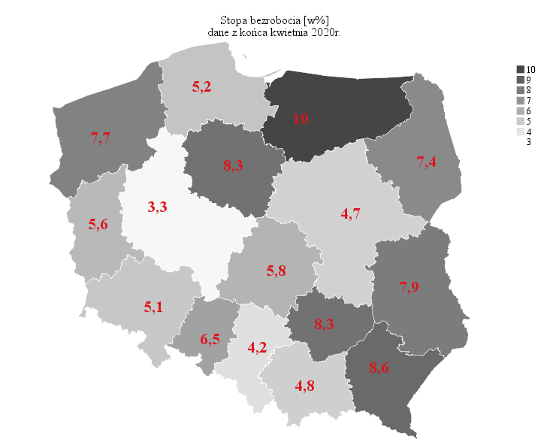
Powrót do spisu tabel

